Sheet1
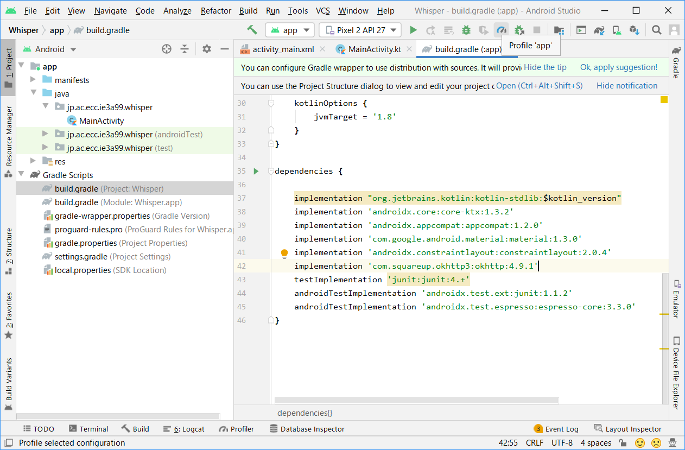
ライブラリの追加方法

Android Studioでのライブラリ追加方法について、今回利用するOKHttpを例に手順を示します。

・OKHttpライブラリ公式サイト
https://square.github.io/okhttp/

１．AndroidStudio の右上にある「Project Structure」をクリックして、プロジェクト構造設定ダイアログを表示する。
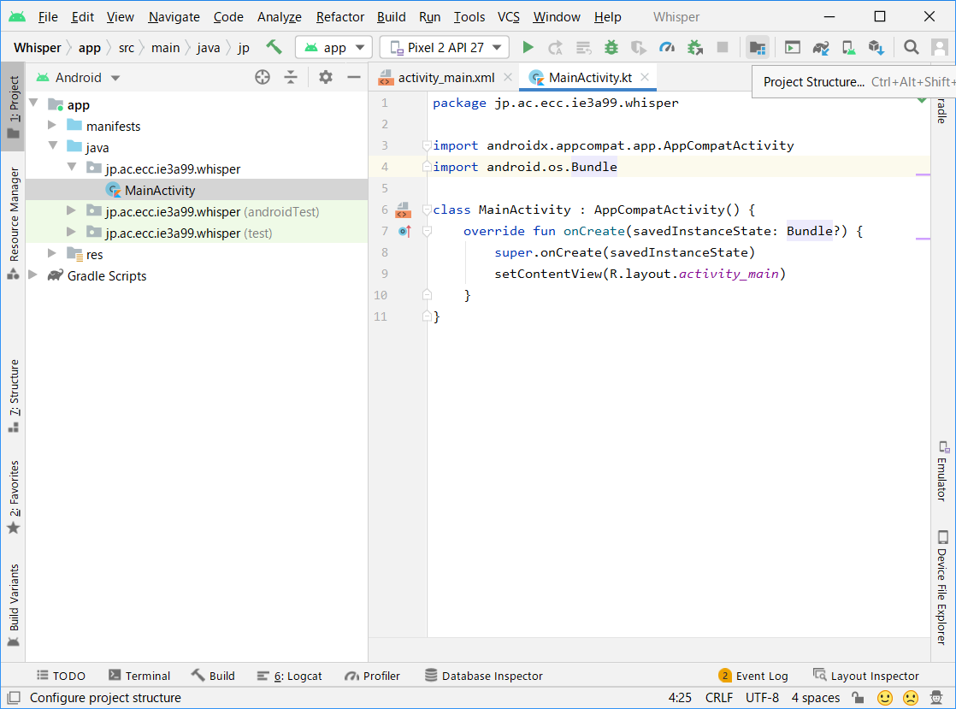

２．Dependencisを選択して、さらにappを選択、その中にある「＋」ボタンをクリック
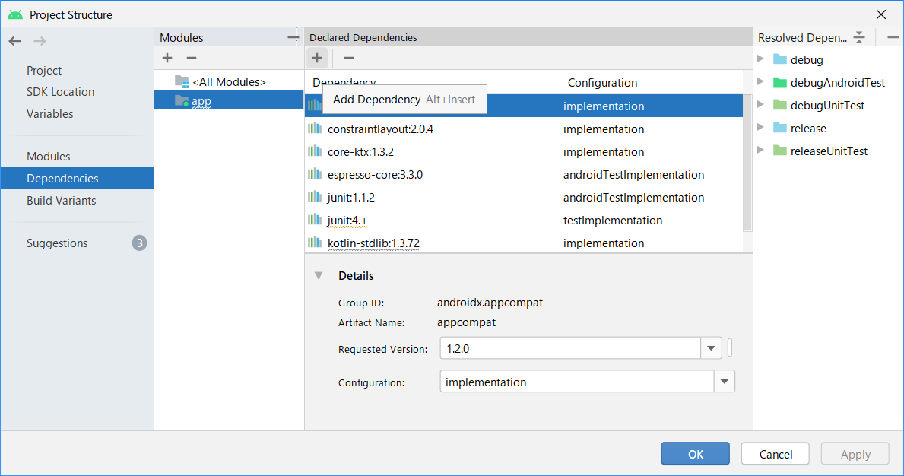

３．追加したいライブラリを検索して、対象のライブラリとバージョンを指定する。
implementationを選んで「OK」をクリック。
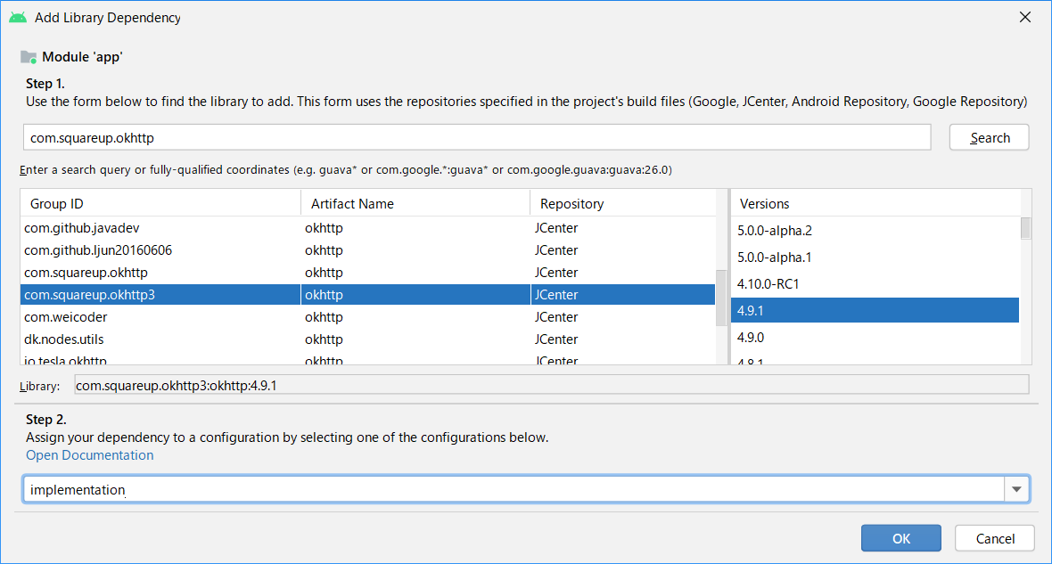

alphaなどの記述があるものは
α版の可能性が高く、不具合なども出やすいので
無印最新版を選ぶのが無難

３．ライブラリが追加されていることを確認する。
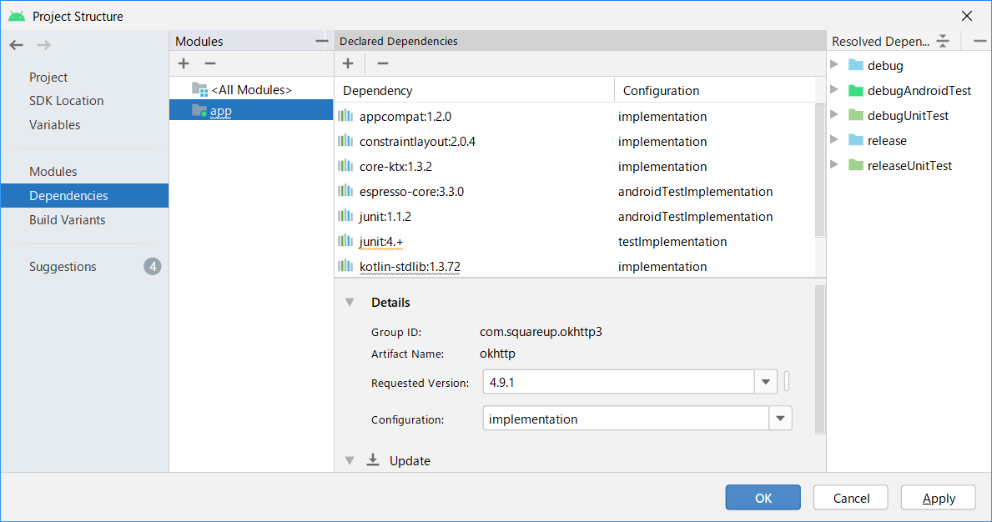

４．Gradleファイルにも反映されていることを確認する。

